关系图
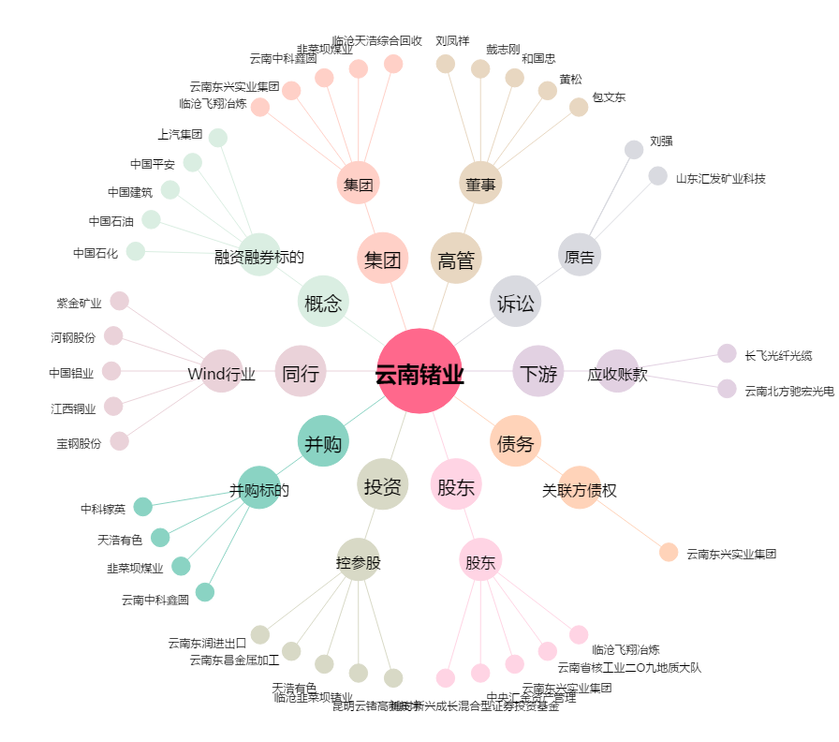
云南锗业[002428.SZ] - 关系概览图

